상품제안서
INDEX 투명 블루투스스피커 무드램프 알람시계 | 상품코드: S43932

 |  |  |  |  |  |  | 02-713-8555 | www.synergygift.co.kr
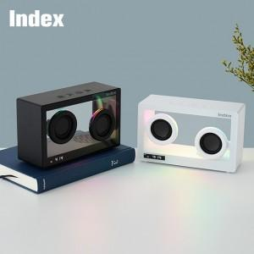

【상세/제작정보】 | <span style="font-size: 12pt;">알람시계와 블루투스 스피커를 하나로~</span><br><span style="font-size: 12pt;">고출력 풀레인지 유닛을 적용 고음부터 저음까지 풍부한 사운드를 제공하며</span><br><span style="font-size: 12pt;">투명 클리어 케이스와 무드램프 기능으로 인테리어 효과가 뛰어나 어떠한 공간에도 잘 어울립니다.</span>

【인쇄/포장옵션】 | 실크, 레이저, 풀칼라 / 포장지포장

【공급단가】 | 수량 | 30~ | 100~ | 300~ | 500~ | 1,000~
*VAT별도 | 화이트 | 26,500원 | 25,000원 | 24,100원 | 23,700원 | 23,500원
 | 블랙 | 26,500원 | 25,000원 | 24,100원 | 23,700원 | 23,500원

【상품 URL】 | https://www.synergygift.co.kr:443/src/goods_detail.php?gdno=43932

